Sheet1
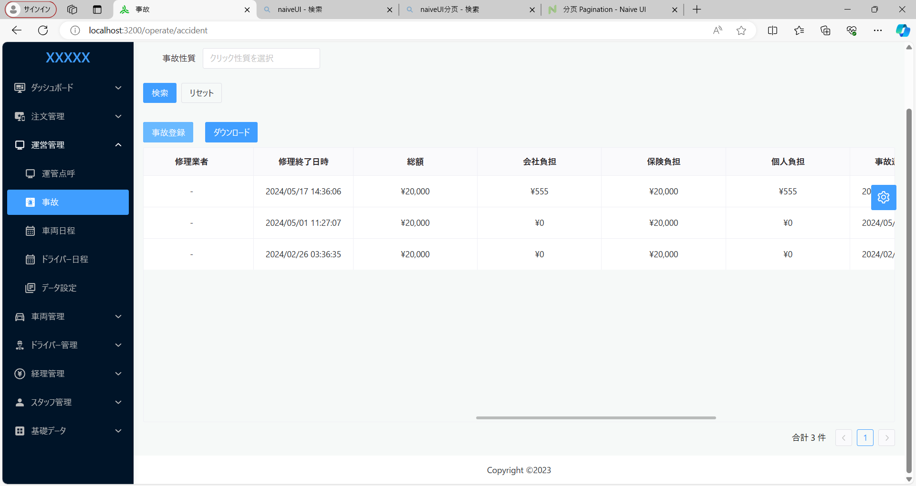

固定２００００円になっている。 固定を外し、入力金額を表示

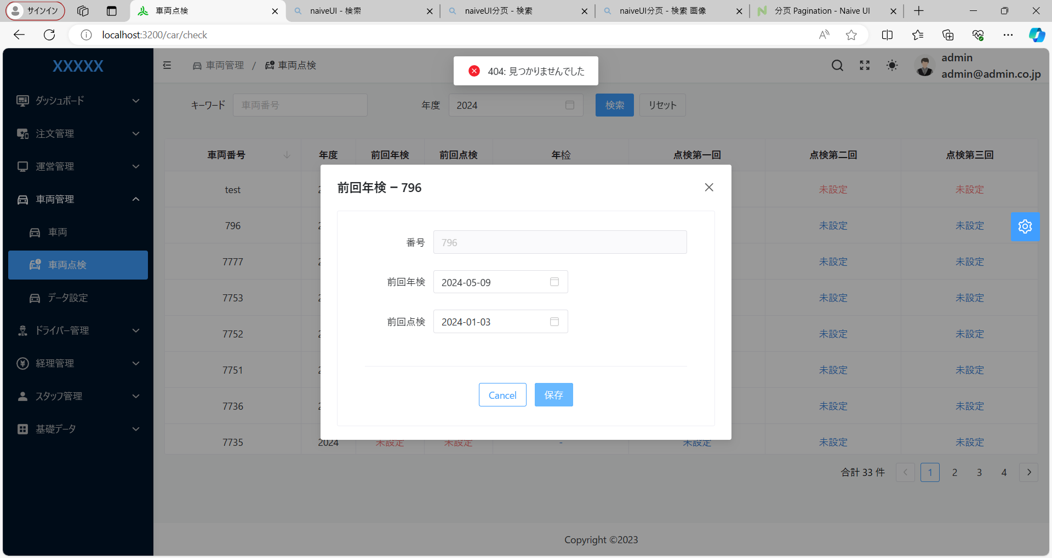

保存できない

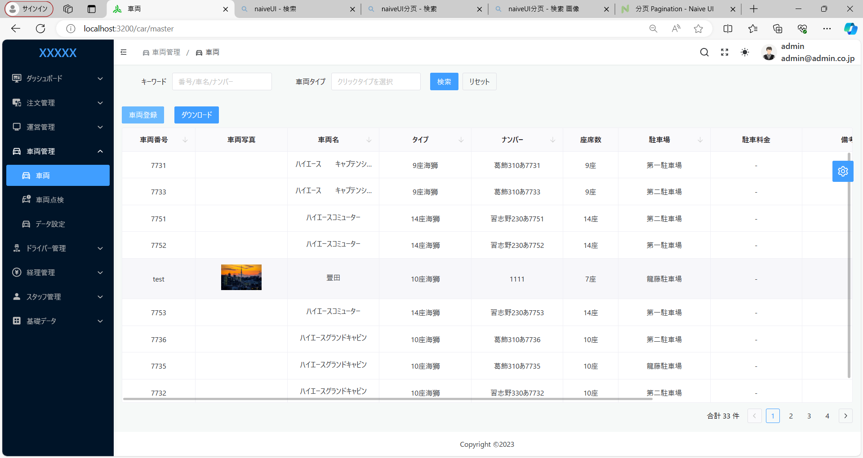

ドライバに現状車両の写真を閲覧できるようにする

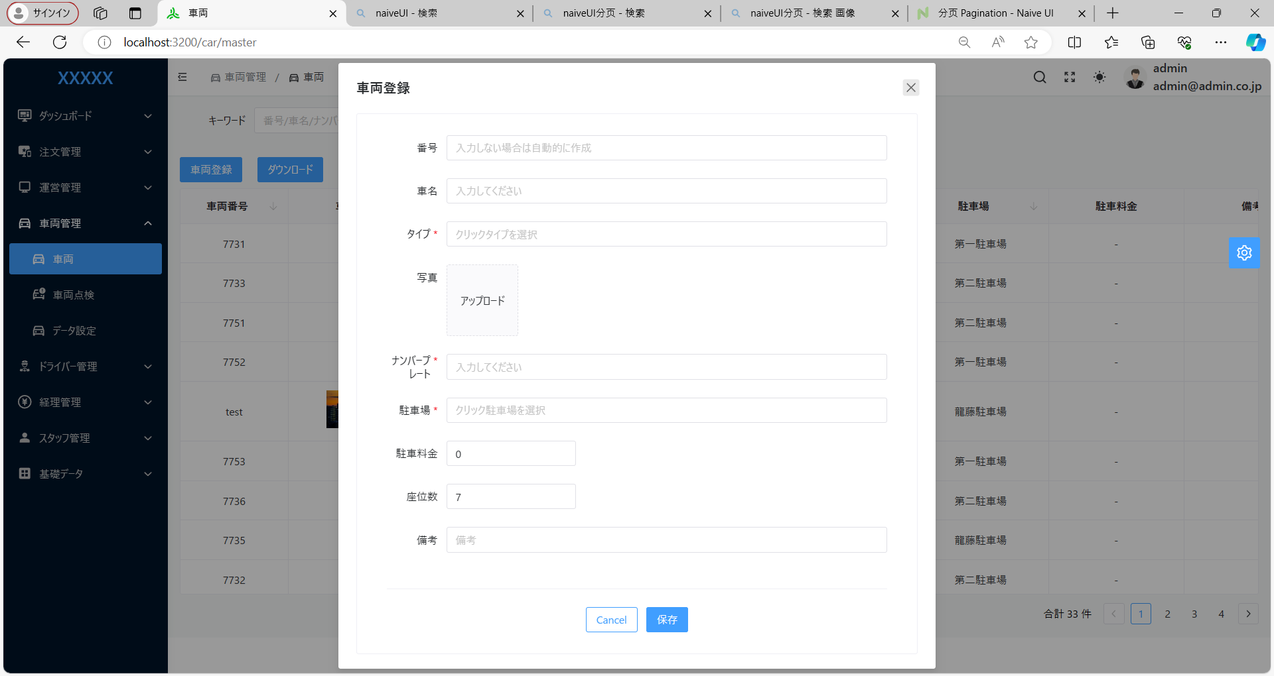

写真１０枚あっぷできるようにする

